2018_data
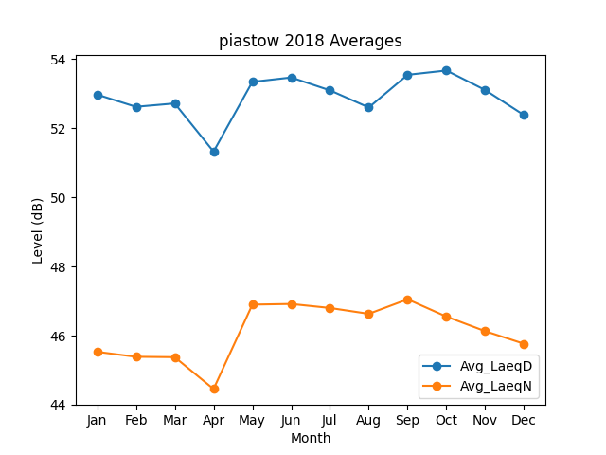
Month | Avg_LaeqD | Avg_LaeqN
1 | 52.968050802 | 45.530880839
2 | 52.614997504 | 45.386758426
3 | 52.712640459 | 45.375984072
4 | 51.320602528 | 44.454833279
5 | 53.336670701 | 46.895456521
6 | 53.463198166 | 46.914620735
7 | 53.090222479 | 46.798193339
8 | 52.595336546 | 46.629759986
9 | 53.5404112 | 47.048439272
10 | 53.664020121 | 46.549116045
11 | 53.099388609 | 46.127867218
12 | 52.373972873 | 45.762958517

